Kolmogorov-Smirnov
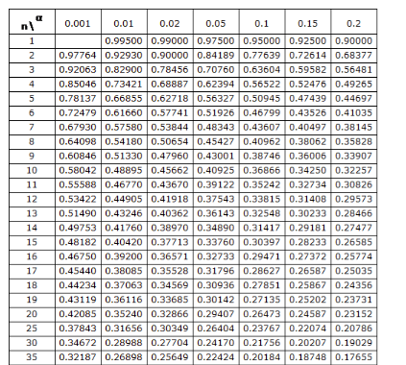
 |  | Verifichiamo se Dataset1 è distribuito normalmente
Dataset: QI F * | Dataset2: QI M | Cumulativo | Atteso | Reale | Distanza
114 | 116 | 1 | 0.0000 | 0.0972 | 0.0972
117 | 118 | 2 | 0.0909 | 0.1889 | 0.0980
119 | 130 | 3 | 0.1818 | 0.2727 | 0.0908
120 | 112 | 4 | 0.2727 | 0.3205 | 0.0478
120 | 120 | 5 | 0.3636 | 0.3205 | 0.0431
121 | 117 | 6 | 0.4545 | 0.3716 | 0.0829
121 | 122 | 7 | 0.5455 | 0.3716 | 0.1738
126 | 113 | 8 | 0.6364 | 0.6426 | 0.0062
130 | 111 | 9 | 0.7273 | 0.8212 | 0.0939
130 | 114 | 10 | 0.8182 | 0.8212 | 0.0030
139 | 120 | 11 | 0.9091 | 0.9849 | 0.0758

123.364 | Media | Distanza max KS |  |  | 0.17385
7.215 | Dev. Std | Valore Critico Oracolo (n=11, alpha=0,05) |  |  | 0.39122
 |  |  |  |  | Distrib. Normale
PtoP

* NB: ordinato crescente

